상품제안서
애니클리어 LED 거치식 모니터 보조등 | 상품코드: F32636

 |  |  |  |  |  |  | 02-412-0044 | www.easy1.co.kr
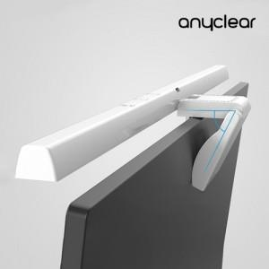

【상세/제작정보】

【인쇄/포장옵션】 | 실크, 레이저, 풀칼라, 컬러필름인쇄 / 포장지포장

【공급단가】 | 수량 | 24~ | 50~ | 100~ | 300~ | 500~
*VAT별도 | 단가 | 14,520원 | 14,270원 | 13,910원 | 13,670원 | 13,310원

【상품 URL】 | https://dev.easy1.co.kr:443/src/goods_detail.php?gdno=32636

